MINI
CLIENTE:
CODIGO CLIENTE:
TELÉFONO / MOVIL:
 |  |  |  |  |  |  |  |  |  |  |  |  |  |  |  |  |  |  |  |  |  |  |  |  |  |  |  |  |  |  |  |  |  |  |  |  |  |  |  | v6.2020
 |  |  |  |  | 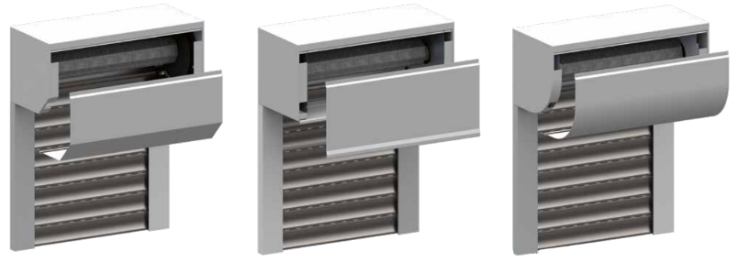 PERSIANA CON CAJÓN MINI
DIRECCIÓN:
REFERENCIA PEDIDO:

 |  |  |  |  | Indicar si es presupuesto o pedido: |  | PRESUPUESTO |  |  |  |  | PEDIDO | DATOS MÍNIMOS PARA PEDIDO |  |  |  |  |  | VALOR ESTÁNDAR |  |  |  |  | INCREMENTO PRECIO

REFERENCIA |  | (1) |  |  |  | (2) |  |  | (3) |  |  |  |  |  |  |  |  |  |  |  |  |  |  |  |  |  |  |  | (4)
REFERENCIA | CANTIDAD | MEDIDAS |  |  |  | LAMA |  |  | CAJON |  |  |  |  | MOTOR |  |  |  |  |  | ACCESORIOS MOTOR |  |  |  | CINTA | CARDAN | GUÍAS |  |  | MONTADA (completar solo si se quiere que la persiana se sirva montada) |  |  |  |  |  |  |  |  |  | REGULACIÓN DEL MOTOR
 |  |  |  |  |  |  |  |  |  |  |  |  |  | SPX |  | MT12 |  | SOMFY |  | EMISOR (MOTOR RADIO) |  | ACC (MOTOR MECÁNICO
 |  | ALTO CON CAJÓN (mm) | ALTO SIN CAJÓN (mm) | ANCHO (mm) | PAÑO PARTIDO | TIPO | COLOR | LAMA CIEGA | TIPO |  |  | TAMAÑO | COLOR | MECÁNICO | RADIO | MECÁNICO | RADIO | MECÁNICO | IO | 1 CANAL | MULTICANAL | INVERSOR | CAJA SUPERFICIE | RECOGEDOR ABATIBLE | CARDAN CON PASAMUROS | NO INCLUYE GUÍA | ALUMINIO | COLOR | MINI MONTADA | MANO (vista desde interior vivienda) |  | ENROLLAMIENTO (ver imagen inferior) |  | SALIDA (ver imagen inferior) |  |  |  |  | INFERIOR | FRONTAL
 |  |  |  |  |  |  |  |  | 90º 4 PARTES | 45º 2 PARTES | CURVO

 |  |  |  |  |  |  |  |  |  |  |  |  |  |  |  |  |  |  |  |  |  |  |  |  |  |  |  |  |  | IZQUIERDA | DERECHA | EXTERIOR | INTERIOR | A | B | C | D | E

 |  |  |  |  |  |  |  |  |  |  |  |  |  |  |  |  |  |  |  |  |  |  |  |  | Ç

PARA MÁS INFORMACIÓN DEL PRODUCTO, VER CATÁLOGO EN WWW.PERSAX.ES > DESCARGAS > CATÁLOGOS > PERSIANA 1) Ver alturas máximas por tipo de lama (con y sin cajón) en tabla inferior. El ancho incluye las guías, en caso de llevarlas. Si hay paño partido se cobra un mínimo de 1,5m2 por paño 2) Consultar colores posibles en tarifa y muestrarios. Lama ciega solo disponible en color BLANCO 3) Ver tamaños disponibles para cada tipo de cajón en catálogo 4) Las persianas tipo Mini se envían con cajón montado sin placas de contención ni salida de cinta. Paño suelto dentro del cajón. Si se desea MONTADA, hay que indicar la mano VISTA DESDE EL INTERIOR, el sentido de enrollamiento y la salida, según los gráficos adjuntos. Si va motorizada, además se debe indicar si la regulación de motor es frontal o inferior.

OBSERVACIONES:
(1) ALTURAS MÁXIMAS (con cajón incluido) |  |  |  |  |  |  |  |  | MANO (4) |  |  |  |  | ENROLLAMIENTO Y SALIDA (4)
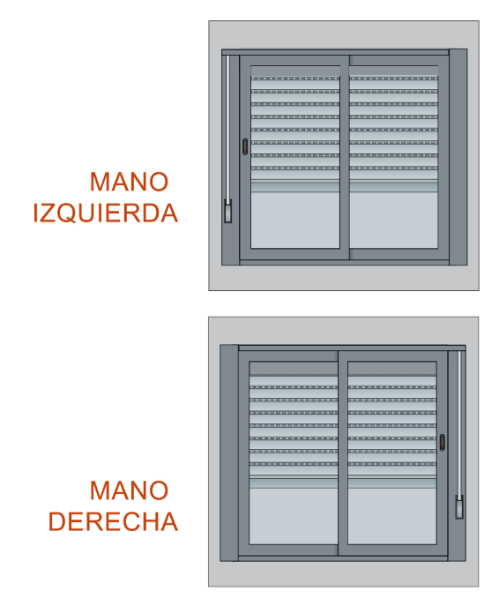
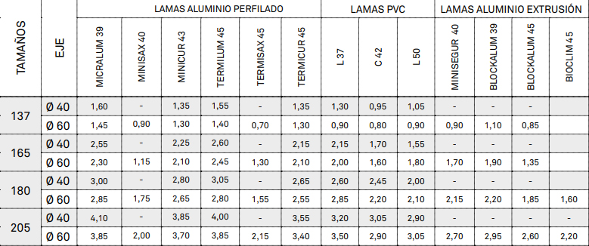
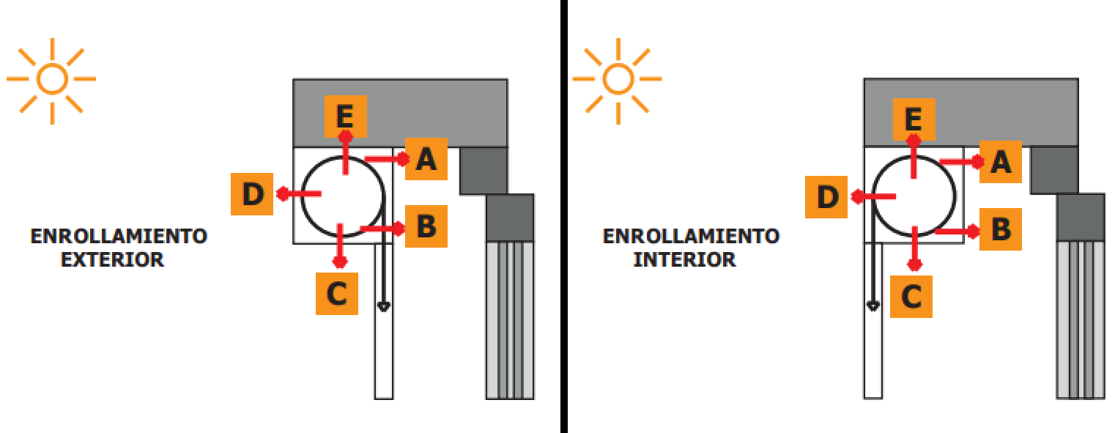

CONFORME CLIENTE:
 |  |  |  |  |  |  |  |  |  |  |  |  |  |  |  |  |  |  |  |  |  |  |  |  |  |  |  | En _____________________ a ________ de __________________ del ________

